Sheet1
施設利用の際の注意事項！！ |  |  |  |  |  |  |  |  |  |  |  |  |  | 第７号様式（第8 条関係） |  |  |  |  |  |  |  |  |  |  |  |  |  |  | 提出書類 1/4 |  |  |  |  |  |  |  |  |  |  | 提出書類 2/4 |  |  |  |  |  |  |  |  |  |  |  |  |  |  |  | 提出書類 3/4 |  |  |  |  |  |  |  |  |  | 提出書類 4/4

 |  |  |  |  |  |  |  |  |  |  |  |  |  |  |  |  |  |  |  |  |  |  |  |  |  |  |  |  |  |  | 沖縄県立博物館・美術館 施設利用に係る企画実施概要書 |  |  |  |  |  |  |  |  |  | 料金記入表 【博物館 講座室】
 |  |  |  |  |  |  |  |  |  |  |  |  |  |  |  |  |  |  |  |  |  |  |  |  |  |  |  |  |  |  |  |  |  |  |  |  |  |  |  |  |  |  |  |  |  |  |  |  |  |  |  |  |  |  |  |  |  |  |  |  |  |  |  |  | 2019-09-29
① | IPM 宣言を必ずお守りください。IPM 宣言( 別紙) |  |  |  |  |  |  |  |  |  |  |  |  | 博物館・美術館施設利用許可申請書 |  |  |  |  |  |  |  |  |  |  |  |  |  |  |  |  |  |  |  |  |  |  |  |  |  |  | １、施設利用料
 |  |  |  |  |  |  |  |  |  |  |  |  |  |  |  |  |  |  |  |  |  |  |  |  |  | 2019-09-29 |  |  |  |  | １.イベント名称・事業名称 (他の告知物と同一の名称を記載してください。)
 |  |  |  |  |  |  |  |  |  |  |  |  |  |  |  |  |  |  |  |  |  |  |  |  |  |  |  |  |  |  |  |  |  |  |  |  |  |  |  |  | 利用料金 |  | 利用料金 |  |  |  | 利用時間 |  |  | 合計金額
② | 講演会、シンポジウム、会議などを行う際は、来館いただくお客様に対し広告物で動植物や飲食物の持込が禁止であることを周知してください。 |  |  |  |  |  |  |  |  |  |  |  |  | 沖縄県立博物館・美術館 指定管理者 殿
 |  |  |  |  |  |  |  |  |  |  |  |  |  |  |  |  |  |  |  |  |  |  |  |  |  |  |  |  |  |  | ・当館内に案内掲示を行いますので、イベント・事業の開催初日は告知物をご持参ください。 ・掲示場所で使用枚数が異なりますので、詳細はお問合せください。 ・データ送付先：hakubi@okichura.jp
 |  |  |  |  |  |  |  |  |  |  |  |  |  |  |  |  |  |  |  |  |  | 申請氏名 ( 担当者) |  |  |  |  |  |  |  |  |  |  |  |  |  |  |  |  |  |  | 入場料を 徴収しない場合 |  | \21,200 (\10,600) |  |  |  |  |  |  |  |  |  |  |  |  |  |  |  |  | 沖縄県立博物館・美術館の施設を使用して催物を開催するにあたり、主催者側として全責任をもって火災等の非常事発生時、又は、発生の恐れのある場合はお客様の安全を守るためあらゆる危険回避の措置を講じます。 又、催事を安全かつ円滑に開催するため、以下のとおり沖縄県立博物館・美術館の指定管理者と協議したことを遵守します。
③ | 施設利用後、現状回復を行ってください。床などが汚れる恐れがある場合はシートなどを準備し汚さないよう努めてください。施設の壁などに釘や強力なテープの使用はしないでください。 壁に穴やペイント等の損傷及び汚れがあった場合は修復費として別途請求いたします。 ※損傷及び汚れは部分的な修復が困難な場合があり、全面修復をしなければならない場合がございます。現状変更をする場合は指定管理者までお尋ねください。

 |  |  |  |  |  |  |  |  |  |  |  |  |  |  |  |  |  |  |  |  |  | 電 話 |  |  |  |  |  |  |  |  | ２.開催目的・意義 (研修会･勉強会・事業説明会の場合は内容が分かるよう、ご記入ください) |  |  |  |  |  |  |  |  |  | 入場料を 徴収する場合 |  | \63,700 (\31,850)

 |  |  |  |  |  |  |  |  |  |  |  |  |  |  |  |  |  |  |  |  |  | F A X

 |  |  |  |  |  |  |  |  |  |  |  |  |  |  |  |  |  |  |  |  |  | 携 帯 |  |  |  |  |  |  |  |  |  |  |  |  |  |  |  |  |  |  | ※4 時間以内の利用の場合、施設使用料は半額の料金となります。 （ ） 内は半額料金です。 ※「入場料」とは、入場料・会費・会場整理費その他の名称を問わず、入場の対価として徴収するものをいいます。

 |  |  |  |  |  |  |  |  |  |  |  |  |  | 下記により貴館施設を利用したいので、申請します。

 |  |  |  |  |  |  |  |  |  |  |  |  |  | 記
④ | 演奏会で音楽を使用する場合は必ず日本音楽著作権協会に申請してください。 当館では責任を負いかねます。 |  |  |  |  |  |  |  |  |  |  |  |  |  |  |  |  |  |  |  |  |  |  |  |  |  |  |  |  |  |  |  |  |  |  |  |  |  |  |  | ２、付属設備利用料(博物館 講座室)
 |  |  |  |  |  |  |  |  |  |  |  |  |  |  |  |  | 団体名 |  |  |  |  |  |  |  |  |  |  |  |  |  | ３.主催・共催・後援 |  |  |  |  |  |  |  |  |  |  |  |  |  |  |  |  |  |  |  |  |  |  |  |  |  |  |  |  |  | 協議事項 | 協 議 内 容
 |  |  |  |  |  |  |  |  |  |  |  |  |  |  | 1 利用者 |  |  |  |  |  |  |  |  |  |  |  |  |  |  |  |  |  |  |  |  |  |  |  |  |  |  | 品 目 |  | 基準額 |  | 利用数 |  | 金 額 |  |  | 品 目 |  |  | 基準額 |  | 利用数 | 金 額
 |  |  |  |  |  |  |  |  |  |  |  |  |  |  |  |  | (請求書の宛名) |  |  |  |  |  |  |  |  |  |  |  |  |  |  |  |  |  |  |  |  |  |  |  |  |  |  |  |  |  |  |  |  |  |  |  |  |  |  |  |  |  |  |  | 設 営 時 | 安全管理のため、搬入・搬出作業中及び設営時･撤収時は必要に応じヘルメットを着用させる。 施設内、及び敷地内での喫煙は禁止する。 消防用設備等は常時使用可能状態に維持する。
⑤ | 博物館野外展示場( 時の庭)・美術館野外展示場( 美の庭) への車の乗り入れはできません。 |  |  |  |  |  |  |  |  |  |  |  |  |  |  |  |  |  |  |  |  |  |  |  |  |  |  |  |  |  |  |  |  |  |  |  |  |  |  |  | 舞台器具 | 演台(1台) |  | ¥340 |  |  |  |  |  | その他 | 書画カメラ(1台) （OHP） |  |  | ¥880
 |  |  |  |  |  |  |  |  |  |  |  |  |  |  |  |  | 代表者名 |  |  |  |  |  |  | 印 | 職業 |  | ( ) |  |  |  | ４.料金設定 |  |  | 円 | ５. ご連絡先
 |  |  |  |  |  |  |  |  |  |  |  |  |  |  |  |  |  |  |  |  |  |  |  |  |  |  |  |  |  |  |  |  |  |  |  |  |  |  |  |  |  |  |  |  |  |  |  |  |  |  | ビデオプロジェクター(1台) |  |  | ¥1,540

⑥ | 施設利用請求書の送付日から14 日以内に指定口座か指定管理者事務所( 現金で) にて使用料金をお支払いください。支払いが御済みでない場合、キャンセルと見なしご予約を取り消します。お支払いが遅れる場合は申し出ください。 |  |  |  |  |  |  |  |  |  |  |  |  |  |  |  |  | 〒 |  |  |  |  |  |  |  |  |  |  |  |  | 入場料 |  |  |  | 担当者名 |  |  |  |  |  | 音響器具 | メインスピーカー(１式) |  | ¥1,100 |  |  |  |  |  |  | 電動スクリーン（1台） |  |  | ¥1,220
 |  |  |  |  |  |  |  |  |  |  |  |  |  |  |  |  | 住所 |  |  |  |  |  |  |  |  |  |  |  |  |  |  |  |  |  |  |  |  |  |  |  |  |  |  |  |  |  |  |  |  |  |  |  |  |  |  |  |  |  |  |  | 通 路 ・ 客 席 | 手動の各防火扉は常時閉鎖とする。 展示レイアウトについては、図面で申請し許可を得る。 避難通路等の幅員は必ず確保し、適宜整理員等を配置する。 消防用設備等は常時、館の自衛消防隊が迅速に使用可能な状態に維持する。
 |  |  |  |  |  |  |  |  |  |  |  |  |  |  |  |  |  |  |  |  |  |  |  |  |  |  |  |  |  |  | ・「入場料」は、入場料・資料代・会費・会場整理費・その他の名称を問わず、入場の対価として徴収するものとします。 ・「ご連絡先」は、当館にお問合せがあった際、ご記入の連絡先をご案内させていただきます。 |  |  |  |  |  |  |  |  |  |  | ワイヤレスマイク(１本) （無線マイク）手持ちorピン |  | ¥670 |  |  |  |  |  |  | Wi-Fiルーター(1台) |  |  | ¥0

 |  |  |  |  |  |  |  |  |  |  |  |  |  |  |  |  |  |  |  |  |  |  |  |  |  |  |  |  |  |  |  |  |  |  |  |  |  |  |  |  |  | ダイナミックマイク(１本)（有線マイク） |  | ¥230
⑦ | 当日、追加で利用した付属設備や超過料金については指定管理者事務所にて現金でお支払いください。
 |  |  |  |  |  |  |  |  |  |  |  |  |  |  | 2 利用目的 |  |  |  |  |  |  |  |  |  |  |  |  |  |  |  | ６. イベントの開場および開演時間(１日に数回行う場合は、分けてご記入ください) |  |  |  |  |  |  |  |  |  |  | ビデオテープレコーダー(VHS)(1台) |  | ¥780 |  |  |  |  |  | 小計 |  |  |  |  |  | 0 |  | 円

 |  |  |  |  |  |  |  |  |  |  |  |  |  |  |  |  |  |  |  |  |  |  |  |  |  |  |  |  |  |  |  |  | １回目 | ２回目 |  | ３回目 |  | ４回目 |  |  |  | CD,MDプレーヤー(1台) |  | ¥440 |  |  |  |  |  |  |  |  |  |  |  |  |  |  |  |  | 機 材 | 展示、及び舞台等で使用する機材等は、原則防炎加工、不燃加工又は不燃材を使用する。
⑧ | 施設利用申請書の提出後( 利用日より2 カ月前までに申請書の提出してください) は、キャンセル料が発生します。 ※1 キャンセル願い届けを提出してください。 ※2 利用者の責任でない理由( 台風などの自然災害) により施設が利用できなくなった 場合、全額還付いたします。 ※3 ※2 以外は全てキャンセル料が発生します。
 |  |  |  |  |  |  |  |  |  |  |  |  |  |  | 3 利用する施設 |  |  |  |  |  |  |  |  |  |  |  |  |  |  |  |  |  |  |  |  |  |  |  |  |  |  | DVDプレーヤー(1台) |  | ¥1,380
 |  |  |  |  |  |  |  |  |  |  |  |  |  |  |  |  |  |  |  |  |  |  |  |  |  |  |  |  |  |  |  |  | ※当館は９時開館です。開館前の入館はお断りしております。
 |  |  |  |  |  |  |  |  |  |  |  |  |  |  |  |  |  |  |  |  |  |  |  |  |  |  |  |  |  |  |  | 開 場 時 間 (客を入れる時間) |  |  |  |  |  |  |  |  | ※ワイヤレスマイク 2 本とダイナミックマイク 3 本までご利用申請可能です。 ※付属設備使用料金の基準額は１日ごとに料金を算出します。 |  |  |  |  |  |  |  |  |  |  |  |  |  |  |  |  |  |  |  | 持込機材 | 持込については、事前に施設管理者へ報告する。 スモークマシン・危険物・スノーマシン等の使用は禁止する。 ※消防署に届出が必要なものについては、別途消防署に申請します。

 |  |  |  |  |  |  |  |  |  |  |  |  |  |  | 4 利用する日時及び期間（ 準備・片づけを含む）
 |  |  |  |  |  |  |  |  |  |  |  |  |  |  |  |  |  |  |  |  |  |  |  |  |  |  |  |  |  |  |  | 開 演 時 間 (催事が始まる時間)

 |  |  |  |  |  |  |  |  |  |  |  |  |  |  |  | 自： | 年 |  | 月 | 日 | 午 |  | 時 |  | 分 |  |  |  |  |  |  |  |  |  |  |  |  |  |  |  | ３、空調利用料 (博物館 講座室) |  |  |  |  |  |  |  |  |  |  |  |  |  |  |  |  |  |  |  | IPM 及び 防火責任者 | 主催者はIPM・防火責任者を任命し、IPM・防火責任者は、迅速かつ的確 に活動が行えるよう避難経路及び消防設備等を確認する。
 |  |  |  |  |  |  |  |  |  |  |  |  |  |  |  |  |  |  |  |  |  |  |  |  |  |  |  | ( ) |  | 時間 |  | 終 了 時 間 (催事が終わる時間)
 | キャンセル規定 |  |  |  |  |  |  |  |  |  |  |  |  |  |  | 至： | 年 |  | 月 | 日 | 午 |  | 時 |  | 分 |  |  |  |  |  |  |  |  |  |  |  |  |  |  |  |  |  | 基準額 |  | 利用時間 |  |  |  |  |  |  | 合計

 | 施 設 |  |  |  | 申し出期日 |  |  |  |  |  | 還付額 |  |  |  |  |  |  |  |  |  |  |  |  |  |  |  |  |  |  |  |  |  |  |  |  |  |  |  |  |  |  |  |  |  |  |  |  |  |  |  |  |  |  |  |  |  |  |  |  |  | その他 | 防火・防災上必要な事項
 |  |  |  |  |  |  |  |  |  |  |  |  |  |  | 5 参加予定人数 人 |  |  |  |  |  |  |  | 人 |  |  |  |  |  |  |  | ７.入場対象者 |  |  |  |  |  | ( |  | ) |  | １時間につき |  | ¥360 |  | 時 分～ 時 分 |  |  |  |  |  |  | 0

 | 講堂 美術館 講座室 博物館 講座室 博物館 実習室 県民･こどもアトリエ その他 |  |  |  | 利用日の 60日以前まで |  |  |  |  |  | 施設利用料の70％を 還付 |  |  |  |  |  |  |  |  |  |  |  |  |  |  |  |  |  |  |  |  |  |  |  |  |  |  |  |  |  |  |  |  |  | （ |  |  | ） | 時間

 |  |  |  |  |  |  |  |  |  |  |  |  |  |  |  |  |  |  |  |  |  |  |  |  |  |  |  |  |  |  | ８.参加方法 |  |  |  |  |  |  |  |  |  |  |  |  |  |  |  |  |  |  |  |  |  | 合計 (ご請求金額) |  | 0 |  |  | 円
 |  |  |  |  |  |  |  |  |  |  |  |  |  |  |  |  |  |  |  |  |  |  |  |  |  |  |  |  |  |  |  |  |  |  |  |  |  |  |  |  |  |  |  |  |  |  |  |  |  |  |  |  |  |  |  |  |  |  | 協 議 者
 |  |  |  |  | 利用日の 31日以前まで |  |  |  |  |  | 施設利用料の50％ を還付 |  |  | 許 可 書
 |  |  |  |  |  |  |  |  |  |  |  |  |  |  |  |  |  |  |  |  |  |  |  |  |  |  |  |  |  |  |  |  |  |  |  |  |  |  |  |  |  |  |  |  |  |  |  |  |  |  |  |  | 税込 |  |  |  |  |  | 主催者 |  |  |  |  | 沖縄県立博物館・美術館 指定管理者 (一財)沖縄美ら島財団
 |  |  |  |  |  |  |  |  |  |  |  |  |  | 年 月 日付の申請の（ ）使用の件、申請どおり許可します。 |  |  |  |  |  |  |  |  |  |  |  |  |  |  |  |  | ９.告知方法(媒体)

 |  |  |  |  | 利用日の30 日以内 |  |  |  |  |  | 全額請求 ( 納入いただいた金額は 還付いたしません) |  |  |  |  |  |  |  |  |  |  |  |  |  |  |  |  |  |  |  | (チラシ・新聞・Web) |  |  |  |  |  |  |  |  |  |  |  |  |  |  |  |  |  |  |  |  |  |  |  |  |  |  |  | 上記の協議事項を遵守します。
 |  |  |  |  |  |  |  |  |  |  |  |  |  | 年 月 日 |  |  |  |  |  |  |  |  |  |  |  |  |  |  |  |  | ・ 告知媒体に掲載するお問合せ先は、沖縄県立博物館・美術館を用いず、 ・ 必ず主催団体の連絡先にしてください。 ・ 当館の名称を記載する場合は、必ず「沖縄県立博物館・美術館」と表記ください。
 |  |  |  |  |  |  |  |  |  |  |  |  |  |  |  |  |  |  |  |  |  |  |  |  |  |  |  |  |  |  |  |  |  |  |  |  |  |  |  |  |  |  |  |  |  |  |  |  |  |  |  |  |  |  |  |  |  |  | 主催者名 |  |  |  |  | 担当者氏名
 |  |  |  |  |  |  |  |  |  |  |  |  |  |  |  |  |  |  |  |  |  |  |  | 沖縄県立博物館・美術館 |  |  |  |  |  |  |  |  |  |  |  |  |  |  |  |  |  |  |  |  |  |  |  |  |  |  |  |  |  |  |  |  |  |  |  |  |  |  | 印 |  |  |  | 印
 |  |  |  |  |  |  |  |  |  |  |  |  |  |  |  |  |  |  |  |  |  |  |  | 指定管理者 印 |  |  |  |  |  |  |  |  |  |  |  |  |  |  |  |  |  |  |  |  |  |  |  |  |  |  |  |  |  |  |  |  |  |  | (申請者氏名)

 | 沖縄県立博物館・美術館 施設利用キャンセル願い届け |  |  |  |  |  |  |  |  |  |  |  |  | IPM 宣言
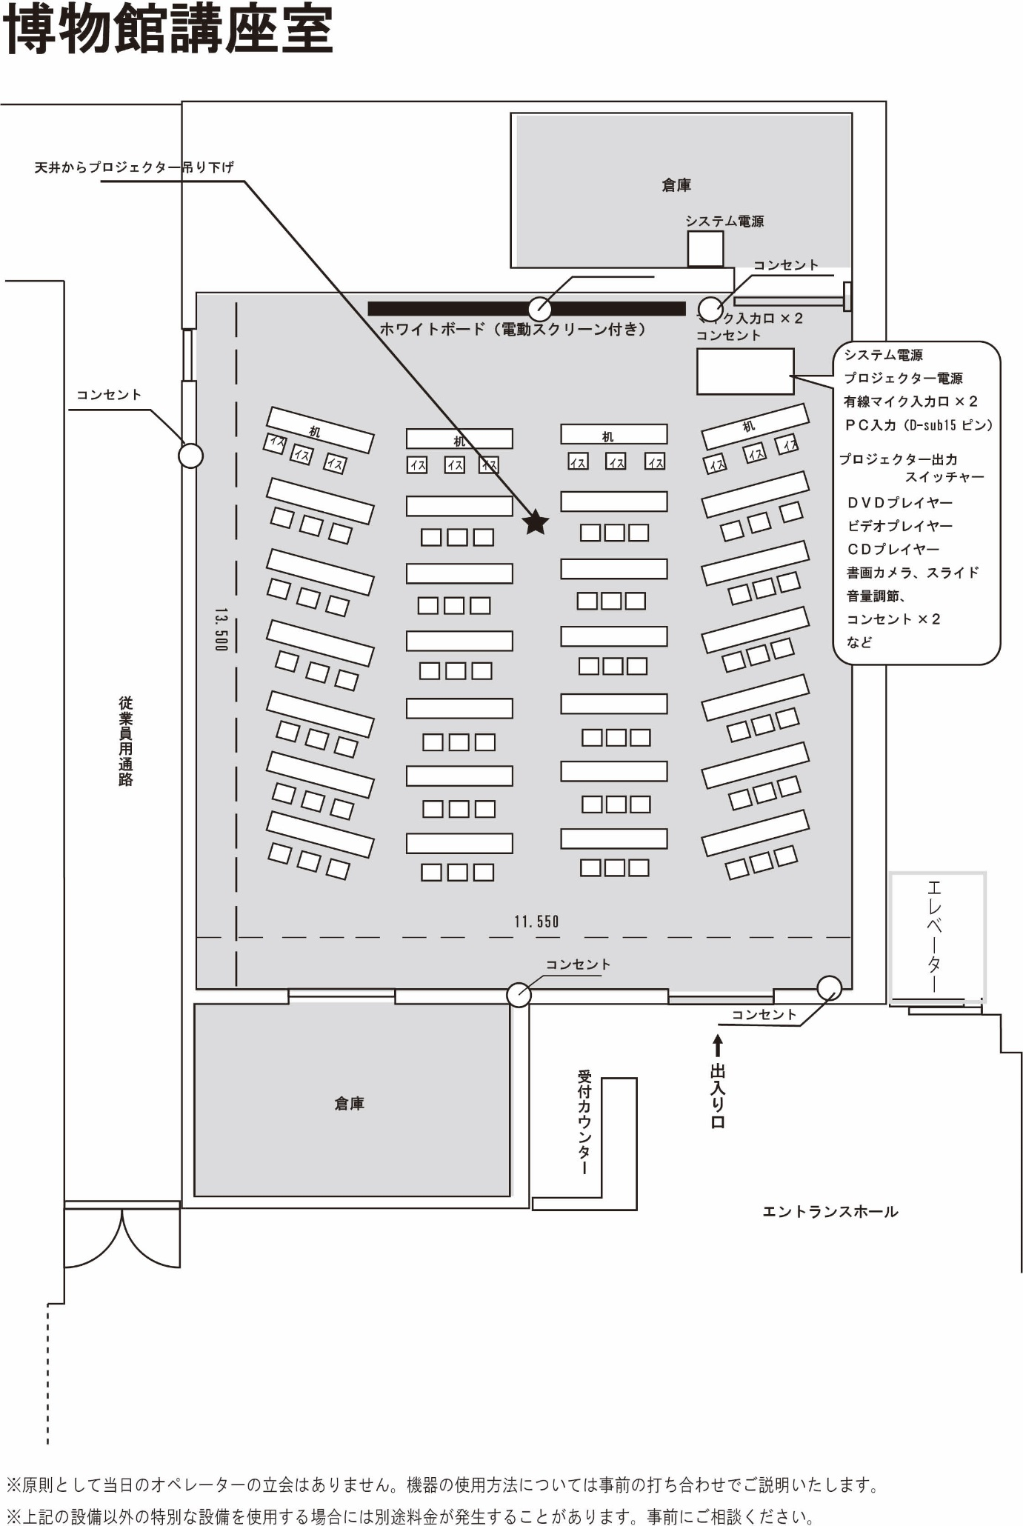
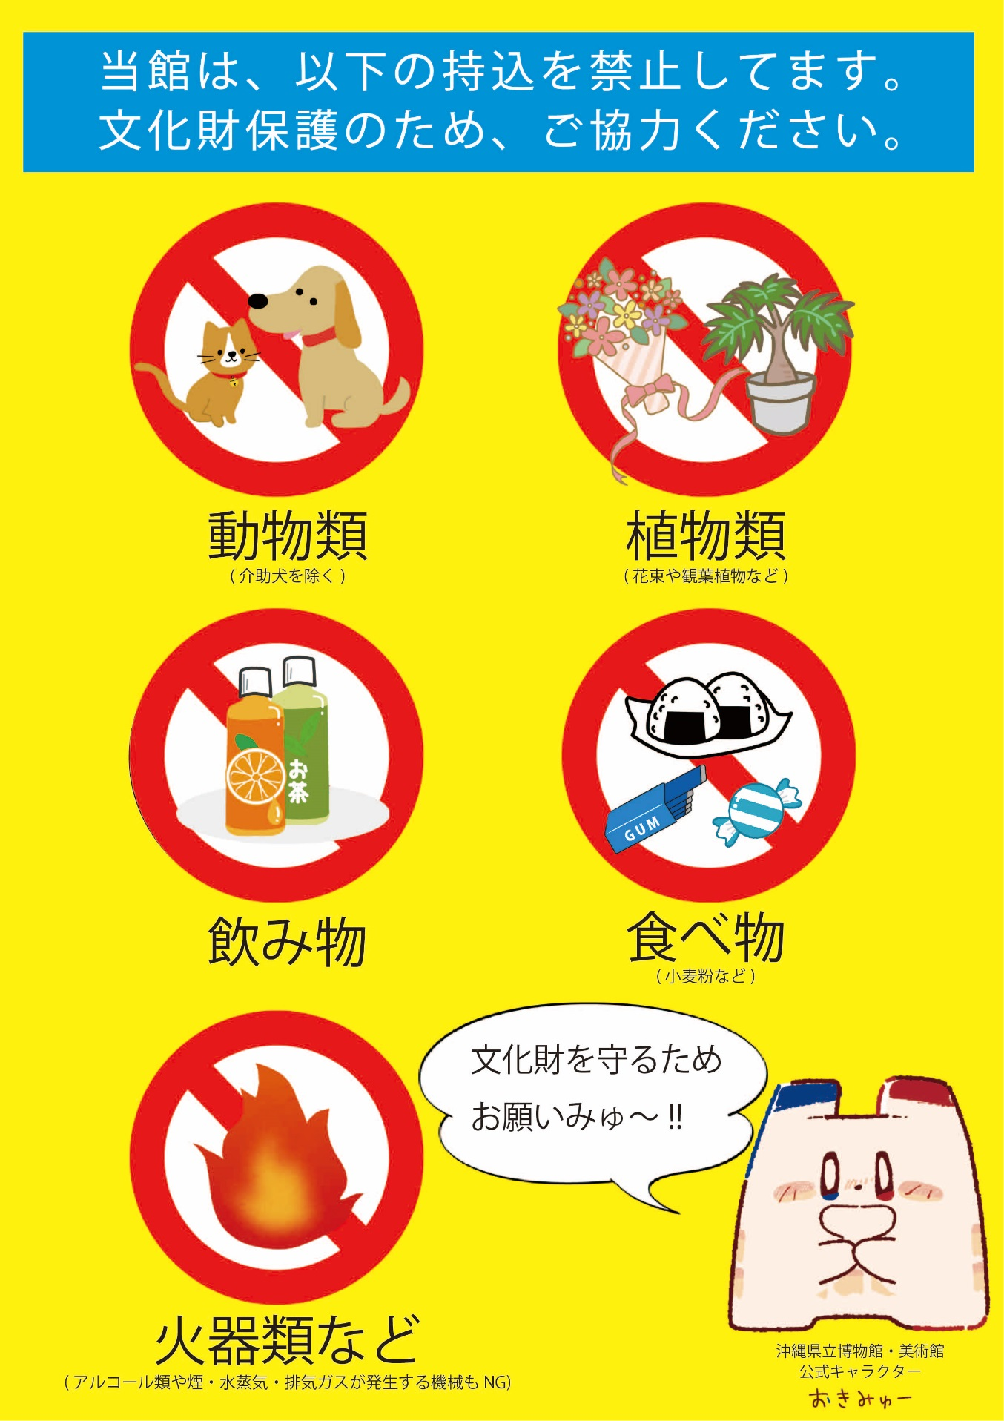
 |  |  |  |  |  |  |  |  | 年 月 日
 |  |  |  |  |  |  |  |  |  |  |  |  |  | 沖縄県立博物館･美術館は、沖縄県民の財産である収蔵資料の適切な保存・管理のための総合的な手法である｢総合的病害虫管理 ( IPM：Integrated Pest Management ) ｣ 実施しています。

沖縄県立博物館・美術館 指定管理者 殿

 |  |  |  |  |  |  |  |  | 申請者名

 |  |  |  |  |  |  |  |  | 団体名 |  |  |  |  | ｢ 総合的病害虫管理 ( IPM：Integrated Pest Management ) ｣ とは？
 |  |  |  |  |  |  |  |  |  |  |  |  | ㊞
 |  |  |  |  |  |  |  |  | 代表者名 |  |  |  |  | 施設を取り巻く環境状況と対象種の個体群動態を考慮しつつ、生物的防除、科学的･物 理的防除を組み合わせることで、虫害菌を抑える管理方法のことで、県立博物館･美術館の 重要な文化遺産を保護するためには守るべき大事なことです。

 |  |  |  |  |  |  |  |  | 電話番号

 | 下記の催物をキャンセルいたします。

 | 記
 |  |  |  |  |  |  |  |  |  |  |  |  |  | 県立博物館・美術館で禁止されている行為

 |  |  |  |  |  |  |  |  |  |  |  |  |  | 1. 飲食物の持ち込み。館内での飲食も一切禁止です。 2. 動物 ( 介助犬を除く )、植物の持ち込み。 3. 敷地内での喫煙。 4. 展示品を撮影すること。 5. 大声を出す、走りまわるなどの騒ぐ行為。 6. 展示室内での携帯電話での通話。 7. 館内へのカサの持ち込み。 8. 展示室内での鉛筆以外の筆記用具の使用。 9. 展示品に手を触れること。 10. 許可なくポスターやチラシを貼ること。 11. その他の迷惑行為。
 |  | １. 催物の名称

 |  | ２. 利用する施設

 |  | ３ 利用する日時及び期間

 |  |  | 自： | 年 |  | 月 | 日 | 午 |  | 時 |  | 分

 |  |  | 至： | 年 |  | 月 | 日 | 午 |  | 時 |  | 分

 |  | ４. 利用期間のキャンセルを願い出る理由

 |  |  |  |  |  |  |  |  |  |  |  |  |  | 以上は、沖縄県立博物館･美術館の重要な文化資産を保護するためには、守るべき大事なことです。 また、他のお客様 ( 施設借用者・展覧会見物者 ) もご利用になる施設です。 重ねてご理解、ご協力のほどよろしくお願いします。

 |  | ５. 備考

